Capa
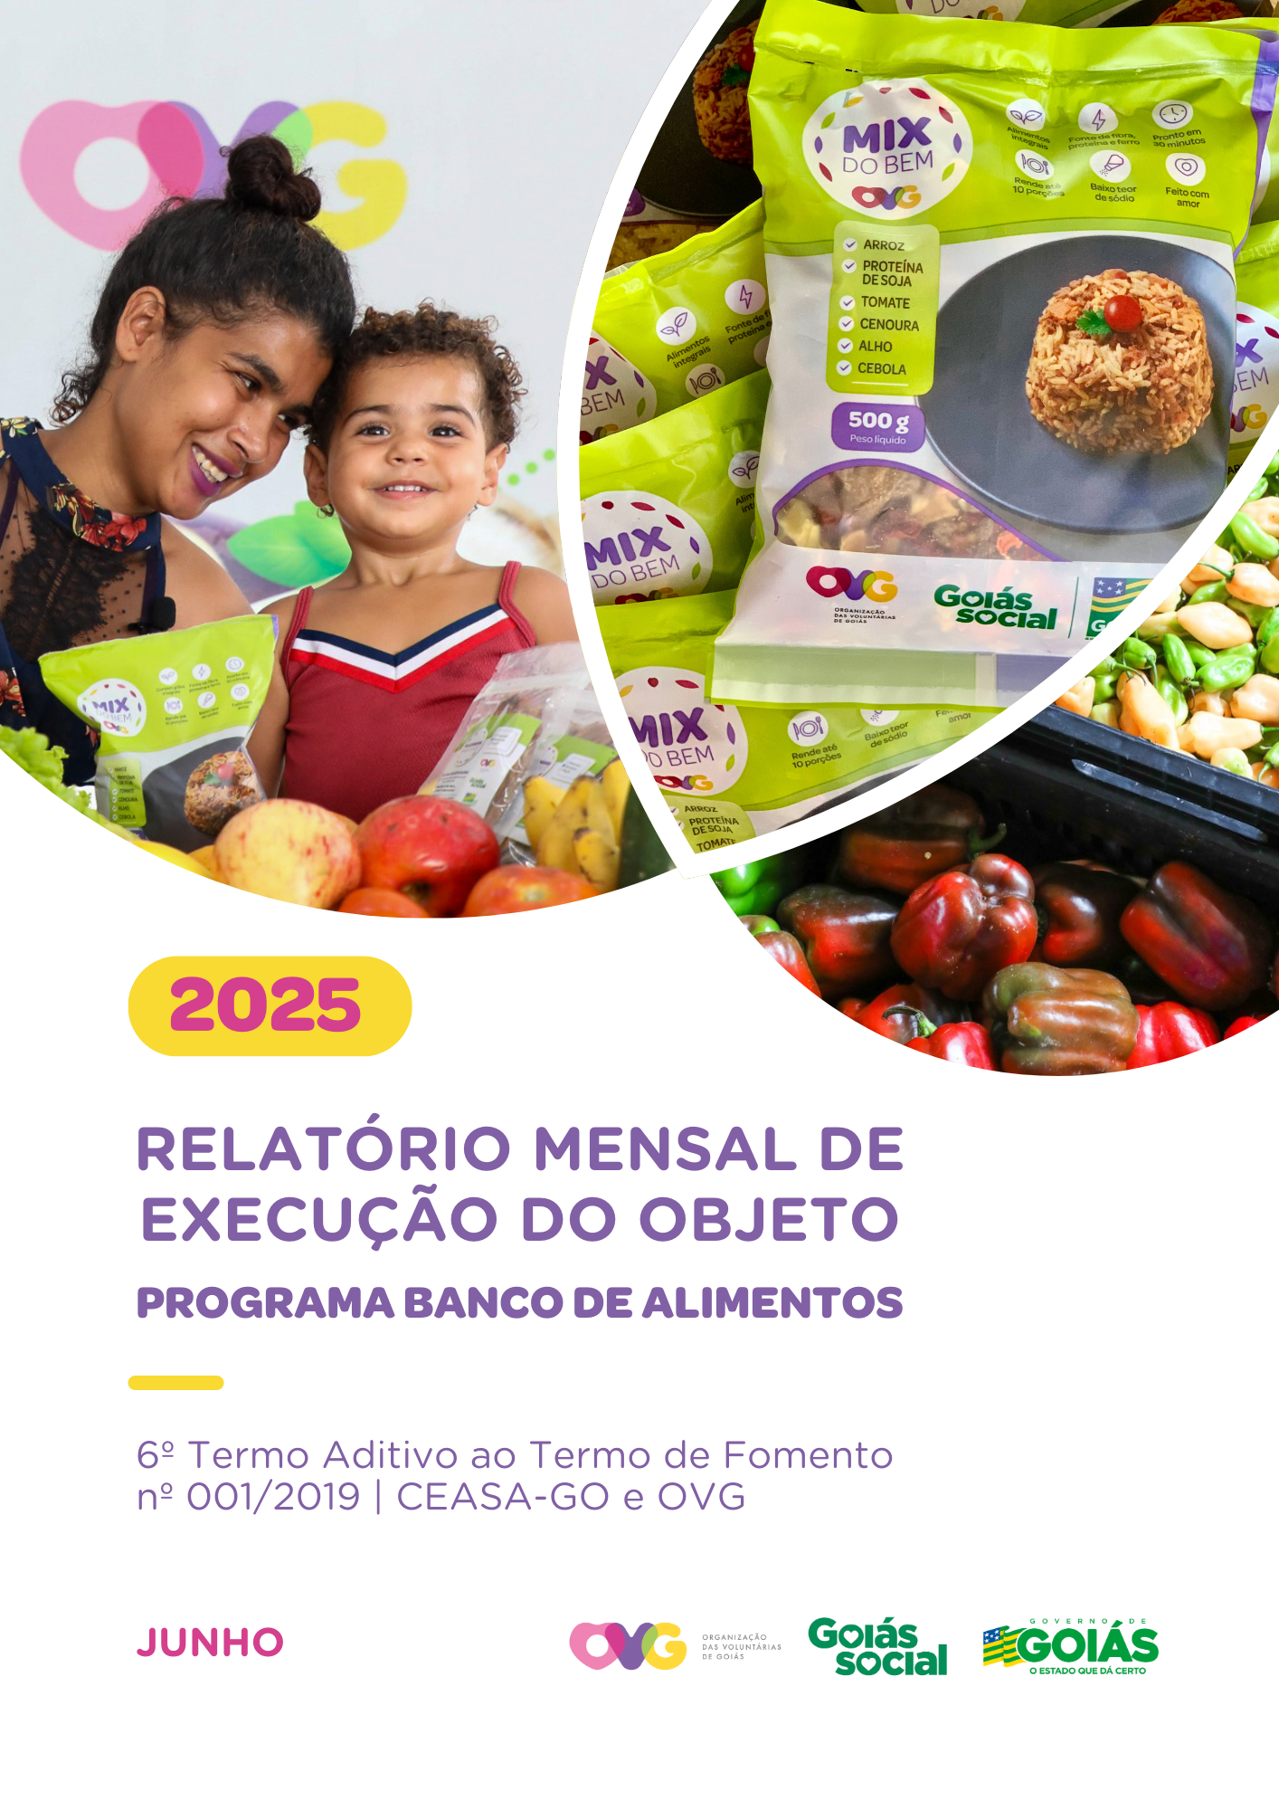

Relatório Sintético
ORGANIZAÇÃO DAS VOLUNTÁRIAS DE GOIÁS
6º TERMO ADITIVO AO TERMO DE FOMENTO Nº 001/2019 - CEASA/OVG
RELATÓRIO GERENCIAL MENSAL DE EXECUÇÃO
BANCO DE ALIMENTOS
PROTEÇÃO SOCIAL ÀS FAMÍLIAS E INDIVÍDUOS EM SITUAÇÃO DE VULNERABILIDADE SOCIAL
MÊS DE REFERÊNCIA: JUNHO / 2025
PROTEÇÃO SOCIAL BÁSICA - BANCO DE ALIMENTOS
UNIDADE EXECUTORA | ESPECIFICAÇÃO |  | METAS FÍSICAS
 |  |  | Realizadas
BANCO DE ALIMENTOS | Número de entidades cadastradas |  | 2
 | Número de indivíduos/famílias cadastrados |  | 106
 | Número de entidades atendidas |  | 70
 | Número de indivíduos/famílias atendidos |  | 3,503
 | Total de alimentos doados (KG) |  | 93,494.61
 | Total de doadores cadastrados |  | 2
 | Total de alimentos coletados/arrecadados (KG) |  | 98,054.80
 | Bairros de Goiânia atendidos |  | 36
 | Municípios atendidos (além de Goiânia) |  | 14
 | Distribuição |  | Diária (exceto domingos e feriados)

Plano de Ação
Causa: O Programa está sendo executado com base no Plano de Trabalho, com o desenvolvimento de atividades de coleta, seleção e distribuição de alimentos para entidades sociais e famílias em situação de vulnerabilidade e insegurança alimentar, superando a descrição do item "9. Metas", que prevê a entrega de, no mínimo, 60.000 kg de alimentos in natura (9.2) e atender, no mínimo, 1.500 famílias e 40 entidades por mês (9.3).
Medidas implementadas/a implementar: Como as atividades estão sendo desenvolvidas conforme previsto no Plano de Trabalho, não há medidas saneadoras a serem implementadas.
Prazo para tratar a causa: Não há prazo.
Ações Desenvolvidas
O Programa segue recebendo novos cadastramentos, sendo o de famílias realizado presencialmente e o de entidades sociais, por meio do site da OVG (www.ovg.org.br), com validação efetuada pela equipe de Serviço Social. Todas as ações desenvolvidas têm como objetivo apoiar e fortalecer a rede socioassistencial.
O Banco de Alimentos com apoio da equipe de Segurança Interna da CEASA, desenvolve uma importante ação de mapeamento e acolhimento de famílias em situação de vulnerabilidade que recorrem aos contêineres de lixo em busca de alimentos impróprios para o consumo. Após identificadas, essas famílias são encaminhadas para atendimento com assistente social, que realiza escuta qualificada, avalia as demandas e efetiva os devidos encaminhamentos à rede socioassistencial. Além da distribuição regular de alimentos, a iniciativa fortalece a promoção da segurança alimentar e nutricional por meio do atendimento humanizado. Paralelamente, a promoção da segurança alimentar e nutricional é reforçada por meio da busca ativa de alimentos, garantindo a destinação adequada dos produtos arrecadados.
A busca ativa de alimentos na CEASA é realizada diariamente para captação de matéria-prima destinada tanto às doações in natura quanto ao processamento. O volume arrecadado sofre variações em função da sazonalidade, inflação e condições ambientais. No período, foram distribuídos 93.494,61 kg de alimentos in natura para famílias em situação de vulnerabilidade e entidades sociais. Além disso, foram entregues 50.291 benefícios provenientes do processamento, como o Mix do Bem e frutas desidratadas. A ação reafirma o compromisso com a sustentabilidade, a redução do desperdício e a promoção da segurança alimentar por meio do aproveitamento integral dos alimentos.
Neste mês, em parceria com a Gerência de Benefícios Sociais (GBS), por meio da Campanha Aquecendo Vidas, foram distribuídos 288 cobertores às famílias atendidas pelo Banco de Alimentos.
No dia 12 de junho, foi realizada a entrega de cestas de hortifrutigranjeiros adquiridas da agricultura familiar, em continuidade às ações do Banco de Alimentos. A iniciativa contribui para a promoção da alimentação adequada e saudável entre os universitários e fortalece o comércio da agricultura familiar no estado. Os beneficiários foram estudantes do Programa Universitário do Bem (ProBem). No total, foram distribuídas 60 cestas de hortifruti (60 kg) e 700 unidades do Mix do Bem.
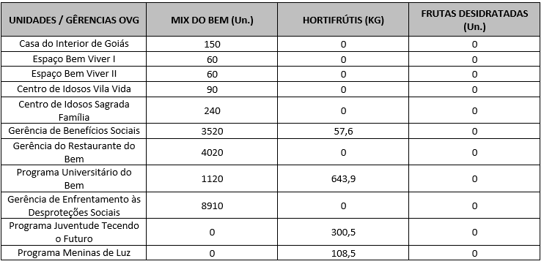 Após as capacitações sobre o Mix do Bem nas unidades e programas da OVG, neste mês foram realizados os seguintes atendimentos:
Também participou das ações OVG Perto de Você com entrega e orientações sobre o Mix do Bem nos eventos do Goiás Social realizados em:
Goiânia, Junho de 2025.
Marília Araújo Silva |  | Luís Maurício Bessa Scartezini
Gerente do Banco de Alimentos |  | Gerente de Planejamento
Roberta Wendorf de Carvalho |  | Janine Almeida Silva Zaiden
Diretora de Unidades Socioassistenciais |  | Diretora de Planejamento e Gestão
Sérgio Borges Fonseca Júnior |  | Adryanna Leonor Melo de Oliveira Caiado
Diretor Administrativo e Financeiro |  | Diretora Geral

Relatório Analítico
ORGANIZAÇÃO DAS VOLUNTÁRIAS DE GOIÁS
6º TERMO ADITIVO AO TERMO DE FOMENTO Nº 001/2019 - CEASA/OVG
RELATÓRIO ANALÍTICO: OPERACIONAL E METAS
BANCO DE ALIMENTOS
PROTEÇÃO SOCIAL ÀS FAMÍLIAS E INDIVÍDUOS EM SITUAÇÃO DE VULNERABILIDADE SOCIAL
REFERÊNCIA: JUNHO / 2025
PROTEÇÃO SOCIAL BÁSICA
OPERACIONALIZAÇÃO DAS AÇÕES DE PROTEÇÃO SOCIAL
Item Meta TF: 15.1 / Item Meta PT: 9.9.1
1. ATENDIMENTOS/MÊS |  |  | JUL/2019 A DEZ/2024 | JAN | FEV | MAR | ABR | MAI | JUN | JUL | TOTAL SEM REPETIÇÃO
Número de entidades atendidas |  | RZ | 385 | 81 | 69 | 72 | 71 | 67 | 70 | 0 | 400
Número de indivíduos/famílias atendidos |  | RZ | 7,121 | 3,687 | 3,330 | 2,613 | 3,439 | 3,477 | 3,503 | 0 | 7,750

Item Meta TF: 15.1 / Item Meta PT: 9.9.2
2. CADASTRAMENTOS/MÊS |  |  | JUL/2019 A DEZ/2024 | JAN | FEV | MAR | ABR | MAI | JUN | JUL | TOTAL
Novas entidades cadastradas com recebimento regular |  | RZ | 315 | 8 | 0 | 2 | 2 | 1 | 2 |  | 330
Novas entidades cadastradas para o Programa Aquisição de Alimentos Estadual (PAA) |  | RZ | 237 | 0 | 0 | 0 | 0 | 0 | 0 |  | 237
Novos indivíduos/famílias cadastrados |  | RZ | 6,373 | 109 | 99 | 74 | 96 | 145 | 106 |  | 7,002

Item Meta TF: 15.3 / Item Meta PT: 9.9.3
3. VOLUME DE DOAÇÕES (KG)/MÊS |  |  | JUL/2019 A DEZ/2024 | JAN | FEV | MAR | ABR | MAI | JUN | JUL | TOTAL
Quantidade de alimentos coletados/arrecadados |  | RZ | 7,728,062.02 | 142,512.30 | 113,052.79 | 99,995.89 | 107,857.39 | 106,786.80 | 98,054.80 | 0.00 | 8,396,321.99
Quantidade de alimentos doados para famílias e entidades sociais |  | RZ | 7,501,465.07 | 138,387.66 | 112,776.06 | 99,597.39 | 106,051.69 | 103,921.80 | 93,494.61 | 0.00 | 8,155,694.28
Quantidade de alimentos destinados a instituições para alimentação animal |  | RZ | 189,714.95 | 1,900.00 | 1,500.00 | 700.00 | 800.00 | 1,654.40 | 432.89 | 0.00 | 196,702.24
Quantidade de alimentos selecionados para processamentos |  | RZ | 61,822.15 | 1,348.80 | 760.80 | 318.10 | 1,206.10 | 1,410.60 | 1,627.30 | 0.00 | 68,493.85
Estoque |  | RZ | 28,203.68 | 3,504.07 | 1,520.00 | 900.40 | 700.00 | 500.00 | 3,000.00 | 0.00 | 38,328.15
OBS.: Sempre que ficarem alimentos arrecadados em um mês para serem entregues no primeiro dia do mês seguinte, haverá registro na linha "ESTOQUE".
OBS.: O total de "alimentos coletados/arrecadados" é menor que a soma de "alimentos doados para famílias e entidades sociais", "alimentos destinados a instituições para alimentação animal" e "alimentos selecionados para processamentos" devido à aquisição, nos meses de junho, julho e agosto de 2020, de cestas de frutas e hortaliças da Cooperativa Mista dos Produtores de Hortifrutigranjeiros do Estado de Goiás (COMPHEGO) para serem entregues às famílias pela situação de emergência em razão da pandemia do Coronavírus. Diante disso, nesses meses, o volume de alimentos doados foi maior que a quantidade de alimentos coletados/arrecadados.

Item Meta TF: Não Possui / Item Meta PT: 9.9.5
4. AÇÕES SOCIAIS |  |  | JUL/2019 A DEZ/2024 | JAN | FEV | MAR | ABR | MAI | JUN | JUL | TOTAL
Número de entidades que participaram |  | RZ | 2,055 | 0 | 14 | 0 | 0 | 1 | 0 |  | 2,070
Número de indivíduos/famílias que participaram |  | RZ | 4,498 | 100 | 0 | 85 | 71 | 112 | 91 |  | 4,957
5. DISTRIBUIÇÃO DE ALIMENTOS POR INSTITUIÇÃO / ENTIDADE E FAMÍLIA (KG)
Item Meta TF: 15.3 / Item Meta PT: 9.9.3
Bairros de Goiânia | Instituição / Entidade ATENDIDA EM GOIÂNIA |  | JUL/2019 A DEZ/2024 | JAN | FEV | MAR | ABR | MAI | JUN | JUL | TOTAL
Santa Genoveva | Assembleia de Deus Aliança | RZ | 13,084.70 | 0.00 | 0.00 | 0.00 | 0.00 | 0.00 | 0.00 |  | 13,084.70
Bairro Goiá 2 | Assembleia de Deus Esperança | RZ | 20,489.86 | 0.00 | 0.00 | 0.00 | 0.00 | 0.00 | 0.00 |  | 20,489.86
Jardim Itaipu | Associação Desportiva Jardim Caravelas - ADEJAC | RZ | 6,298.40 | 0.00 | 0.00 | 0.00 | 0.00 | 0.00 | 0.00 |  | 6,298.40
 | Grupo Ecológico Ambiental Nacional Comando Pantera | RZ | 1,936.80 | 0.00 | 0.00 | 0.00 | 0.00 | 0.00 | 0.00 |  | 1,936.80
Jardim Guanabara | Assembleia de Deus Yeshua | RZ | 15,418.91 | 0.00 | 0.00 | 0.00 | 0.00 | 0.00 | 0.00 |  | 15,418.91
 | Centro de Recuperação Vida Nova | RZ | 53,602.04 | 352.20 | 320.00 | 175.80 | 307.60 | 216.10 | 370.80 |  | 55,344.54
 | Banco de Alimentos Mesa Brasil - SESC | RZ | 10,078.10 | 0.00 | 0.00 | 0.00 | 0.00 | 0.00 | 0.00 |  | 10,078.10
Jardim Guanabara I | CMEI Jardim Guanabara I - Conselho Gestor Construindo Cidadãos | RZ | 3,701.74 | 0.00 | 0.00 | 0.00 | 0.00 | 0.00 | 0.00 |  | 3,701.74
 | Instituto de Especialidades Conceito | RZ | 5,450.23 | 0.00 | 0.00 | 0.00 | 0.00 | 0.00 | 0.00 |  | 5,450.23
Jardim Guanabara II | Instituto de Apoio a Crianças e Adolescentes Casa do Pão | RZ | 0.00 | 100.00 | 125.00 | 0.00 | 0.00 | 0.00 | 0.00 |  | 225.00
 | Sociedade Renascer | RZ | 2,118.98 | 0.00 | 0.00 | 0.00 | 0.00 | 0.00 | 0.00 |  | 2,118.98
Jardim Guanabara III | CMEI Guanabara lll | RZ | 4,082.04 | 0.00 | 0.00 | 0.00 | 0.00 | 0.00 | 0.00 |  | 4,082.04
 | Comunidade Espirita Trabalho, Amor e FÉ - CETAF | RZ | 59,659.21 | 743.60 | 894.80 | 1,087.84 | 744.30 | 882.70 | 707.44 |  | 64,719.89
Jardim Vila Rica | Fraternidade Espírita Luz e Caridade | RZ | 1,687.70 | 0.00 | 0.00 | 0.00 | 0.00 | 0.00 | 141.80 |  | 1,829.50
...
Whenik Oliveira |  | RZ | 11.50 | 0.00 | 0.00 | 0.00
Willia Alvez da Costa |  | RZ | 11,522.94 | 0.00 | 0.00 | 252.60
Willian Rose de Araújo |  | RZ | 9,598.50 | 0.00 | 0.00 | 0.00
Yan Alencar Silva |  | RZ | 377.60 | 0.00 | 0.00 | 0.00
SUB-TOTAL ARRECADAÇÕES PERMISSIONÁRIOS E PRODUTORES (KG) |  | RZ | 1,706,798.64 | 32,083.20 | 17,382.19 | 41,157.99
TOTAL ARRECADAÇÕES (KG) |  | RZ | 7,728,062.02 | 142,512.30 | 113,052.79 | 99,995.89
7. DESCRITIVO DAS DEMAIS ATIVIDADES
Item Meta TF: - / Item Meta PT: 9.9
Atividades relevantes por área técnica e/ou geral desenvolvidas na unidade (conforme Plano de Trabalho):
7.1 O recadastramento das entidades sociais atendidas segue em andamento. Conforme a Resolução OVG n° 002/2019, "as instituições deverão realizar a atualização de cadastro anualmente". Para garantir o cumprimento dessa exigência, a equipe da Gerência do Banco de Alimentos (GBA) está realizando visitas técnicas às entidades sociais, conforme as diretrizes da Resolução.
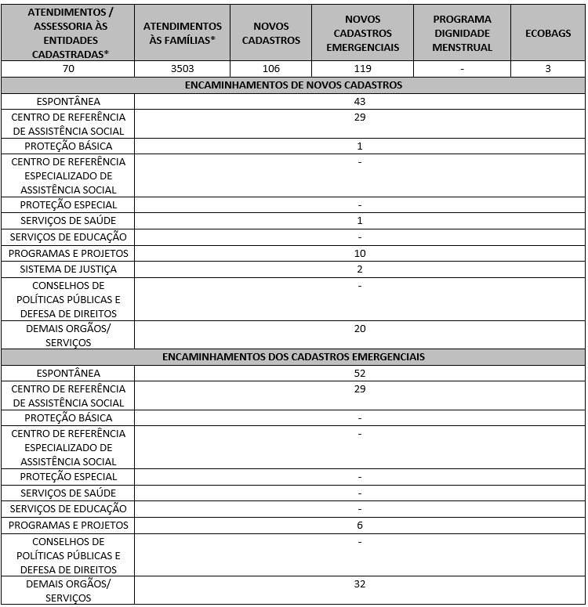 7.2 O Serviço Social realizou neste mês:

Destacamos que a prioridade é atender a todos que procuram e se enquadram nos critérios do Programa Banco de Alimentos. Assim, as cestas para as famílias sofrem variação em quantidade (padrão de 15-20 kg), conforme os alimentos que são coletados na CEASA. Neste sentido, sempre que temos a diminuição ou aumento da coleta, a quantidade de alimentos da cesta sofre a mesma oscilação, mantendo a quantidade mínima para atender a necessidade nutricional das famílias. Além disso, os alimentos in natura são complementados com a entrega de kits de Mix do Bem e frutas desidratadas. O mesmo protocolo é seguido para as entidades sociais, o volume de alimento doado aumenta ou diminui conforme a coleta realizada.
7.3 Neste mês, foram realizadas capacitações voltadas às famílias atendidas e colaboradores.
7.4 / 7.5 Foram realizadas ações coletivas voltadas ao bem-estar, à prevenção e à atenção à saúde, promovendo cuidados aos beneficiários e colaboradores.
7.6 Em parceria com a Gerência de Voluntariado e Parcerias Sociais (GVPS), o Banco de Alimentos manteve o acolhimento de voluntários para apoio às atividades rotineiras da unidade, fortalecendo a execução das ações e o engajamento social.
Impactos das atividades desenvolvidas (conforme Plano de Trabalho):
7.1 A integração do Sistema de Gestão Integrada (SGI) possibilitou o recadastramento on-line, otimizando o controle das informações das entidades sociais e eliminando o uso de papel, o que contribui para a sustentabilidade ambiental. Em funcionamento desde novembro de 2022, o SGI tem qualificado os processos de cadastro, monitoramento e acompanhamento das entidades atendidas, independente da unidade executora das atividades. O cadastro de famílias ocorre de forma contínua, de segunda a sexta-feira, com retirada semanal de alimentos em dias pré-definidos.
7.2 O Banco de Alimentos realiza busca ativa de famílias em situação de vulnerabilidade que coletam alimentos impróprios para consumo nos contêineres da CEASA. Além de receberem alimentos, essas famílias passam por atendimento e avaliação com assistentes sociais, sendo encaminhadas à rede socioassistencial conforme suas necessidades.O Serviço Social realiza continuamente esse trabalho de articulação, garantindo que as famílias tenham acesso a outros serviços setoriais e ampliem o exercício de seus direitos sociais. A equipe de Assistentes Sociais da OVG mantém o compromisso de reduzir desigualdades e apoiar populações vulneráveis na busca por seus direitos.
7.3 Ação de Capacitação para Famílias: No dia 24 de junho, a estagiária de Nutrição do Banco de Alimentos realizou uma capacitação com beneficiários durante a distribuição de cestas de hortifrutigranjeiros. A atividade teve como objetivo apresentar os fluxos internos do Banco, contemplando as etapas de recebimento, seleção, triagem e processamento dos alimentos, além de destacar que produtos como o Mix do Bem e as frutas desidratadas são produzidos na própria unidade. Foram utilizados banner explicativo e vídeo com fluxograma para facilitar a compreensão. Também foi abordada a origem dos alimentos (doações) e os fatores que explicam a variação na composição das cestas, conforme disponibilidade dos itens arrecadados. A ação teve duração aproximada de três horas e contou com a participação espontânea de cerca de 20 beneficiários. Ao final, todos relataram melhor compreensão sobre a origem dos alimentos, sendo que antes da atividade, apenas 5 participantes tinham esse conhecimento.
Ação de capacitação para Colaboradores: No dia 12 de junho, foi realizada capacitação com os colaboradores do Banco de Alimentos sobre armazenamento e identificação adequada de alimentos, com foco na prevenção de contaminações e doenças transmitidas por alimentos mal acondicionados ou armazenados por tempo superior ao recomendado. A capacitação apresentou as normas da ANVISA (2024) e da RDC nº 216/2004, reforçando que: Alimentos refrigerados a até 4 °C devem ser consumidos em até 5 dias; É obrigatório armazenar os alimentos em recipientes limpos, vedados e etiquetados, contendo nome do colaborador, data de armazenamento e validade; Produtos abertos devem ser transferidos para recipientes adequados, devidamente identificados com a nova data de validade. Foram fixadas placas informativas próximas à geladeira coletiva e ao espaço de armazenamento de alimentos não perecíveis, com orientações práticas para garantir organização, identificação e controle de validade. A atividade foi conduzida pela nutricionista e pela estagiária de Nutrição da unidade, contando com a participação de 19 colaboradores.
...

Anexo Fotos
FOTOS - JUNHO 2025
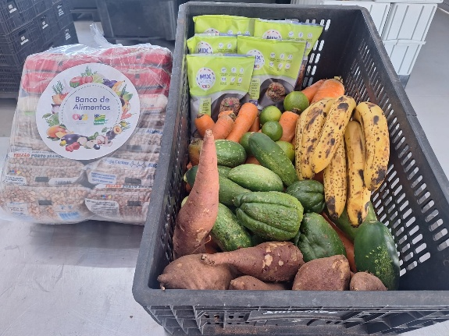
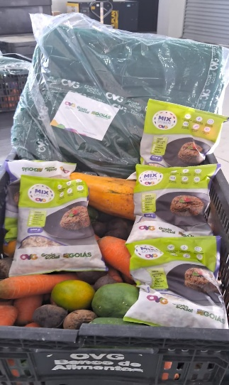
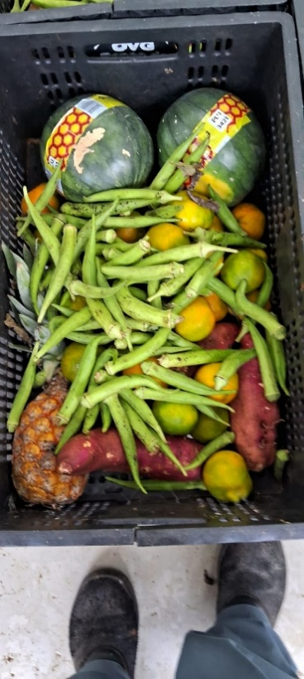

 | Distribuição de alimentos para as Famílias.

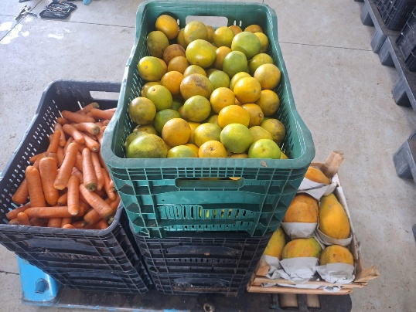
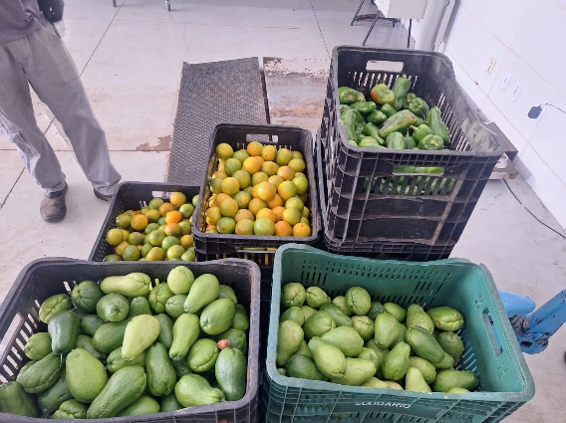
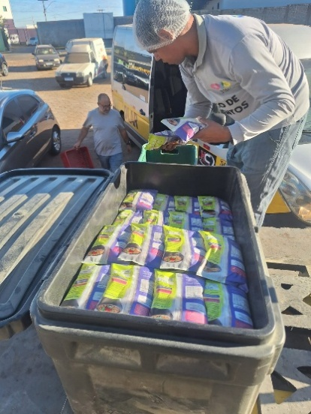

 | Distribuição de alimentos para as Entidades Sociais.
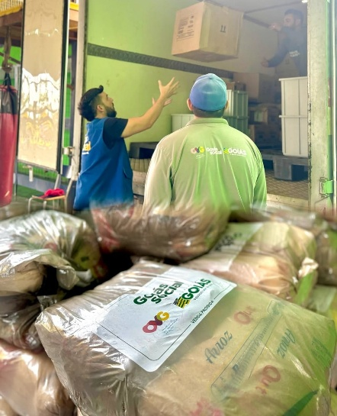
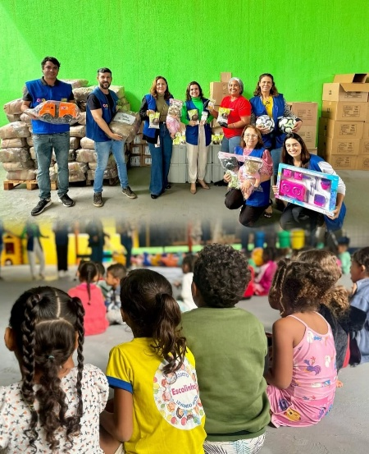

 | Participação no Projeto Levando Amor realizado no Bairro Terra do Sol, em Aparecida de Goiânia.

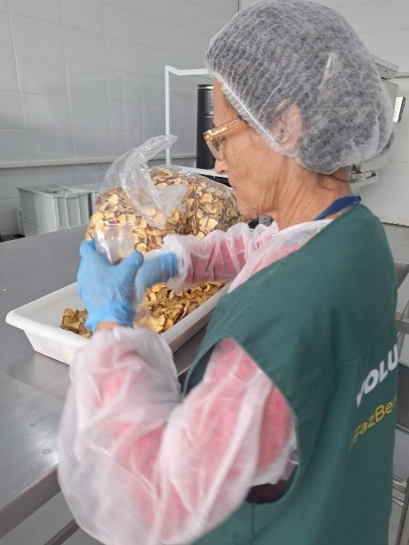

 | Atuação de voluntária no apoio à atividade de empacotamento.

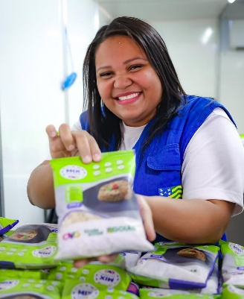

 | Participação na Ação OVG Perto de Você no evento do Goiás Social, realizada no Município de Bela Vista de Goiás.

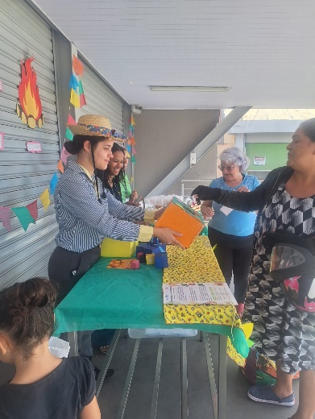

 | Capacitação para as famílias, realizada em parceria com o PETNut/UFG, com temática junina.

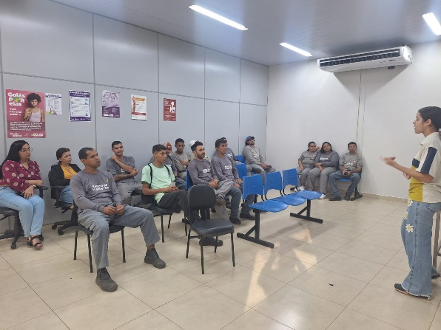
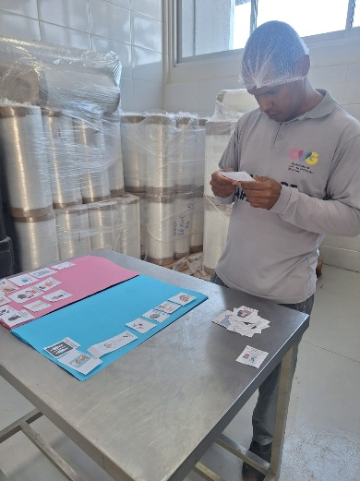

 | Ação educativa com os colaboradores da produção do Banco de Alimentos.

